油圧ｼｮﾍﾞﾙ
工事名 |  |  | ： | Ｒ６江戸川管内堤防強化対策関連整備他工事 |  |  |  |  |  |  |  |  |  |  |  |  |  |  |  |  |  |  |  |  |  |  |  |  |  |  |  |  | 持込受理番号 |  |  |  |  | No.1

【ｸﾚｰﾝ則第７８条】 |  |  |  |  |  | ・★は法的要求事項。
【安衛則第１７０条】 |  |  |  |  |  | ・その他は点検すべき事項とみなした箇所 |  |  |  |  |  |  |  | 所有会社名 |  |  |  |  |  |  |  |  |  |  | 元請点検責任者 |  |  |  |  |  |  | 形式・能力 |  |  |  |  | 作業所長確認
6 |  | 月度 油圧ショベル(クレーンモード付）作業開始前点検表 |  |  |  |  |  |  |  |  |  |  |  | 松浦建設株式会社 |  |  |  |  |  |  |  |  |  |  | 大山 聖人 |  |  |  |  |  |  | 0.4m3
 |  |  |  |  |  |  |  |  |  |  |  |  |  |  |  |  |  |  |  |  |  |  |  |  |  |  |  |  |  |  |  |  |  |  |  |  | 2025-08-31
※点検時、作業時問わず異常を認めたときは、元請点検責任者に報告及び速やかに補修その他必要な措置を取ること

点検項目 |  |  |  |  |  |  | 点検ポイント |  |  | 1 | 2 | 3 | 4 | 5 | 6 | 7 | 8 | 9 | 10 | 11 | 12 | 13 | 14 | 15 | 16 | 17 | 18 | 19 | 20 | 21 | 22 | 23 | 24 | 25 | 26 | 27 | 28 | 29 | 30 | 31
★ | ブレーキ・旋回ロック |  |  |  |  |  | 正常に作動し、確実にロックされるか。
★ | クラッチ |  |  |  |  |  | 正常に作動するか。（操作レバーの動き等）
★ | コントローラー（各操作レバー・ペダル） |  |  |  |  |  | スムーズに作動し、異音や異常な動きがないか。
★ | 過負荷警報装置 |  |  |  |  |  | 正常に作動するか。
 | エンジンの状態 |  |  |  |  |  | 異音や黒煙・白煙などの異常な排気はないか。
 | 走行モータ・旋回モータ・減速機 |  |  |  |  |  | 異音や異常な振動はないか。
 | 各種メーター・警報器 |  |  |  |  |  | 各メーターは正常に作動するか、ホーンは鳴るか。
 | 油圧シリンダー・ホース |  |  |  |  |  | 傷やひび割れはないか、油漏れはないか。
 | フック・ワイヤ外れ止め等つり具 |  |  |  |  |  | 確実に機能するか、損傷・変形はないか。
 | ブーム・アーム・バケット・リンク機構 |  |  |  |  |  | 曲がりや損傷はないか、スムーズに作動するか。
 | 落下防止装置（機能） |  |  |  |  |  | 正常に作動するか。
 | 水・油・燃料漏れ |  |  |  |  |  | 機体全体に漏れはないか。
 | バックミラー |  |  |  |  |  | 汚れや損傷はないか、向きは適切か。
 | 計器（油圧・水温・油温等） |  |  |  |  |  | 正常な数値を示しているか。
１．点検時 |  |  |  |  | ・良好…○ ・要調整、修理…×（使用禁止） ・該当なし…－ |  |  |  | 点検者 | 北林 信也
チェック記号 |  |  |  |  | ・調整または補修したとき…×を○で囲む
２．元請点検責任者は毎月上旬・中旬・下旬毎に１回は点検状況を確認すること。
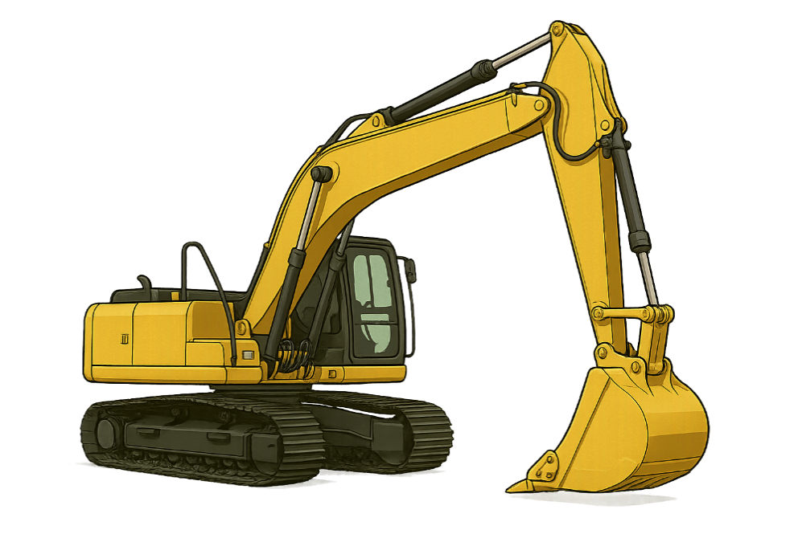
 |  |  |  |  |  |  |  | 元請点検 責任者 確認欄 |  | 大山 聖人

 |  |  |  |  |  |  |  |  |  |  |  |  |  |  |  |  |  | 2025-08-10 |  |  |  |  |  |  |  |  |  | 2025-08-20 |  |  |  |  |  |  |  |  |  |  | 2025-08-31

 |  |  |  |  |  |  |  | 日 | 補 修 内 容 |  |  |  |  |  |  |  |  |  |  |  |  |  |  |  |  |  |  |  | 補 修 日 |  |  | 補修者 |  |  | 元請点検 責任者 |  |  | 作業所長

